【参考】DKIM設定の確認手順
■ お使いのメール環境における、DKIM設定のご確認手順（一例）

 | メール連携オプションのご利用前に、お使いのメール環境でDKIMをご利用中か否かをご確認いただく際には、下記手順を実施してください。

 | ▶ メール環境として、Google Workspace をご利用中の場合

 |  | 1. | 以下のGoogle公式ドキュメントに沿って、DKIMの設定状況を確認します。
 |  |  | DKIM を設定する - Google Workspace Help

 |  |  | 「DKIM 設定」画面でご利用中のドメインを選択し、表示されたステータス欄に「DKIM でメールを認証しています。」の表示がある場合には、お使いのメール環境でDKIM設定が有効化されています。
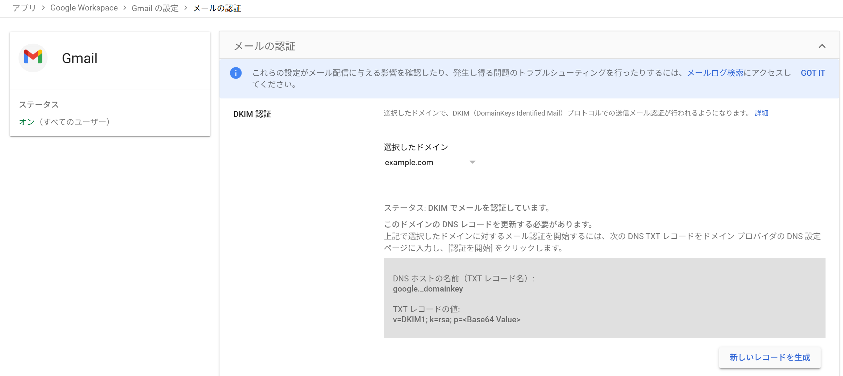

 | ▶ メール環境として、Microsoft Exchange Online をご利用中の場合

 |  | 1. | 以下のGoogle公式ドキュメントに沿って、DKIMの設定状況を確認します。
 |  |  | クラウド ドメインからメールに署名するように DKIM を設定する - Microsoft Defender for Office 365

 |  |  | ご利用中のドメインを選択し、以下のように「このドメインのメッセージに DKIM 署名を追加します」のトグルスイッチがONとなっている場合には、お使いのメール環境でDKIM設定が有効化されています。
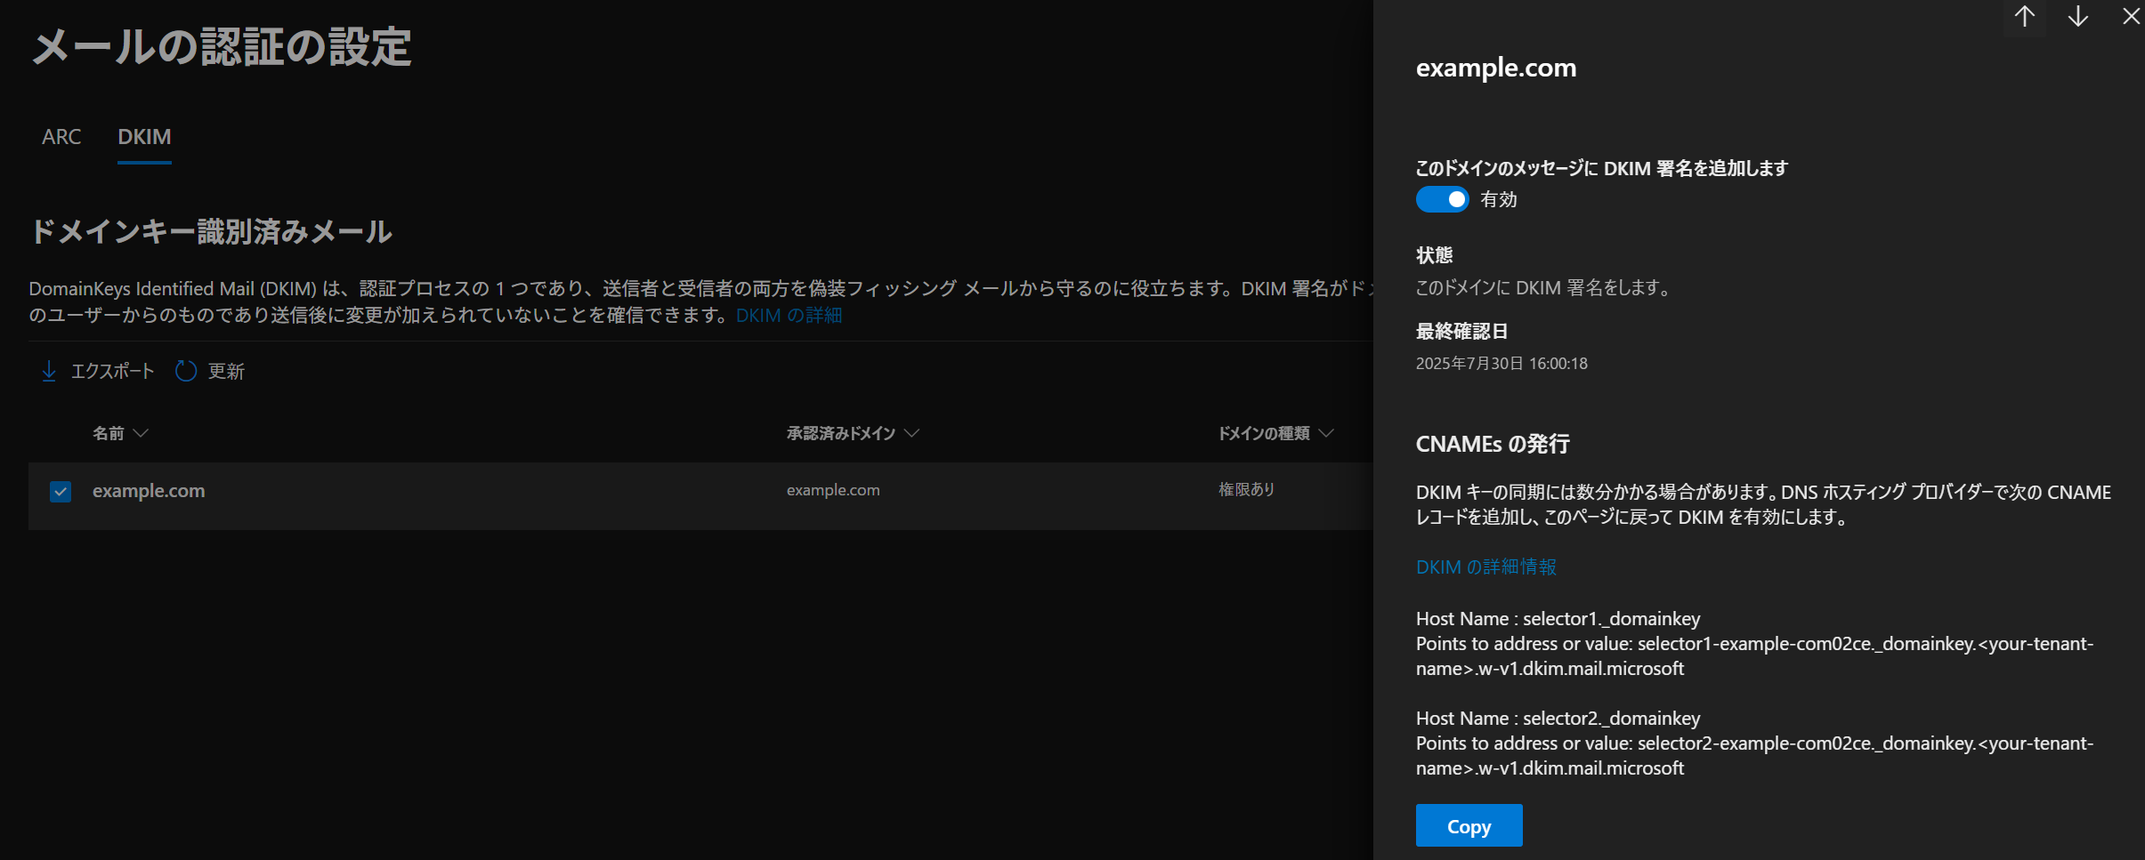

■ ご利用中のドメインにおける、メール連携用DKIMレコードのご確認手順（一例）

 | メール連携オプションが提供するDKIMは、ご利用中のドメインのCNAMEレコードとして、当社提示の値を設定することで有効化されます。
 | 貴社による設定内容を改めてご確認される際には、当社提供のすべてのDKIMレコードに対して、下記手順をお試しください。

 | ▶ オンラインサイトを用いる場合

 |  | ご留意事項：
 |  |  | 手順内でご案内しているサイトは、当社管理外となります。
 |  |  | アクセスやご利用に際して生じた一切の損害について、当社では責任を負いかねます。

 |  | 1. | MxToolbox社の確認用サイトを、ブラウザで表示します。
 |  |  | SuperTool

 |  | 2. | 検索ボックス横にあるプルダウンメニューから、"CNAME Lookup" を選択し、当社提供のDKIMレコードの前半部分 (xxxxx._domainkey.<お客様指定のドメイン>) を入力します。

 |  | 3. | DKIMレコードの設定状況を確認します。

 |  |  | i. | 以下のように、"Result" として "DNS Record found" の表示があり 、かつ "Canonical Name" に対して "dkim.amazonses.com" を末尾とするアドレスが表示されている場合には、当該DKIMレコードの設定は正常に完了しています。

 |  |  |  | ii. | 以下のように、"Result" として "DNS Record not found" の表示がある場合など、上記以外の内容が表示された場合には、設定内容に誤りがある場合があります。
 |  |  |  |  | ご利用開始時のヒアリングシートにて、DKIMを利用している旨をご申告済の場合には、メール連携オプションのご利用開始までの間に、DKIMレコードを正しくご設定ください。

 | ▶ Windows 11を用いる場合

 |  | ご留意事項：
 |  |  | 確認に利用される環境が、社外ドメインの正引きに対応していることを事前にご確認ください。
 |  |  | 一部のエンタープライズ環境においては、社外ドメインを正引きできない可能性があります。

 |  | 1. | Windows PowerShellを起動し、下記コマンドを実行します。

 |  |  |  | nslookup -type=CNAME <DKIMレコードの前半部 (xxxxx._domainkey.お客様指定のドメイン)>

 |  | 2. | DKIMレコードの設定状況を確認します。

 |  |  | i. | canonical name =xxxxx.dkim.amazonsese.com を含むレコードが表示されている場合には、当該DKIMレコードの設定は正常に完了しています。

 |  |  |  |  | <DKIMレコードの前半部> canonical name = xxxxx.dkim.amazonses.com

 |  |  | ii. | 該当する行がない場合には、ドメインに対してSPFレコードが設定されていないか、ドメイン自身の名前解決に失敗している可能性があります。
 |  |  |  | メール連携オプションのご利用開始までの間に、SPFレコードをご設定ください。

 | ▶ Linux (Ubuntu) を用いる場合

 |  | ご留意事項：
 |  |  | 確認に利用される環境が、社外ドメインの正引きに対応していることを事前にご確認ください。
 |  |  | 一部のエンタープライズ環境においては、社外ドメインを正引きできない可能性があります。

 |  | 1. | シェル上で下記コマンドを実行し、お使いのOSにdigコマンドがインストールされていることを確認します。

 |  |  |  | which dig

 |  |  | 値が表示されない場合には、対応するパッケージをインストールします。
 |  |  | 以下は、インストール用コマンドの一例です。

 |  |  |  | sudo apt install bind9-dnsutils

 |  | 2. | SPFの設定状況を確認します。

 |  |  |  | dig CNAME <DKIMレコードの前半部 (xxxxx._domainkey.お客様指定のドメイン)> +short

 |  | 3. | 前節のWindows用手順と同様に、DKIMレコードの設定状況を確認します。

